Exp #01
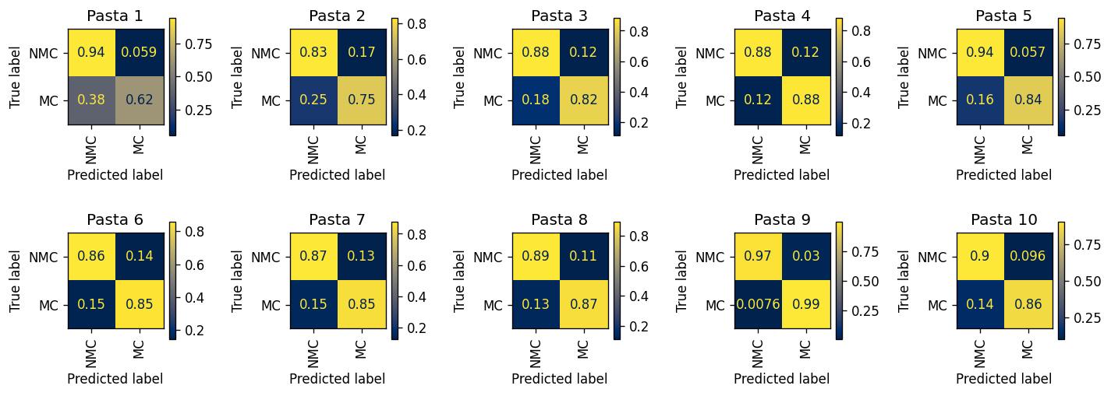
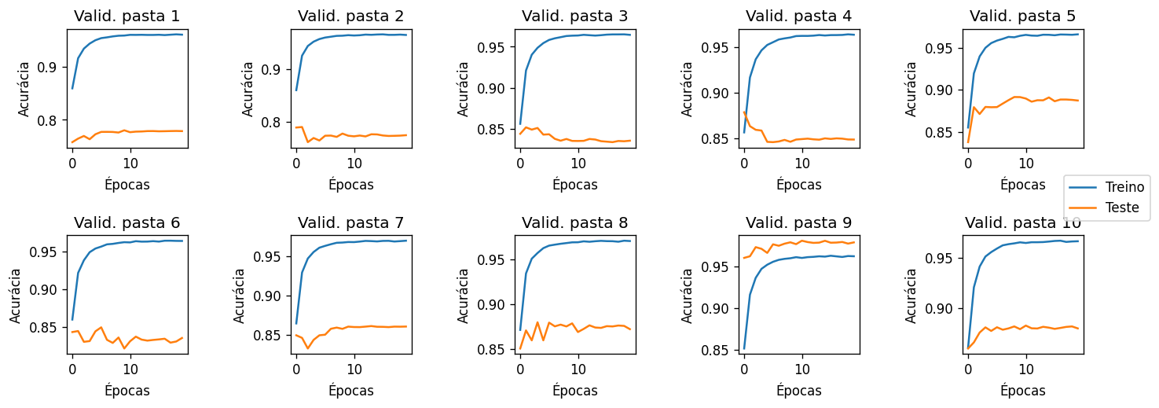
0.78029823769 | 0.78960506374 | 0.85156707062 | 0.8786301147 | 0.89150182528 | 0.84992438395 | 0.86098615154 | 0.87963150435 | 0.98129759954 | 0.88224211022 | 78,0 | 78,9 | 85,1 | 87,8 | 89,1 | 84,9 | 86,0 | 87,9 | 98,1 | 88,2
0.91284648188 | 0.82449446776 | 0.87808340728 | 0.87931601447 | 0.93862748745 | 0.87841232624 | 0.88659793814 | 0.88412563667 | 0.97063281546 | 0.89913317573 | 91,2 | 82,4 | 87,8 | 87,9 | 93,8 | 87,8 | 88,6 | 88,4 | 97,0 | 89,9
0.61946102369 | 0.75008677543 | 0.81961239026 | 0.87585981002 | 0.84186822352 | 0.84514985498 | 0.84924292298 | 0.86629236848 | 0.99244478884 | 0.86080724255 | 61,9 | 75,0 | 81,9 | 87,5 | 84,1 | 84,5 | 84,9 | 86,6 | 99,2 | 86,0
0.94093208092 | 0.83134738772 | 0.88410931174 | 0.88136415064 | 0.94294605809 | 0.85580933466 | 0.87454856491 | 0.89228644703 | 0.97025522932 | 0.90363259928 | 94,0 | 83,1 | 88,4 | 88,1 | 94,2 | 85,5 | 87,4 | 89,2 | 97,0 | 90,3
0.73806701864 | 0.78553253362 | 0.84784098698 | 0.87758450935 | 0.88761871263 | 0.86146012975 | 0.86751849361 | 0.87511815986 | 0.98141762452 | 0.87955290037 | 73,8 | 78,5 | 84,7 | 87,7 | 88,7 | 86,1 | 86,7 | 87,5 | 98,1 | 87,9
0.56039310462 | 0.58143416314 | 0.703721702 | 0.75722396066 | 0.78481428161 | 0.70095918964 | 0.72379148789 | 0.75857881551 | 0.96270001816 | 0.76443984183 | 0,56 | 0,58 | 0,70 | 0,75 | 0,78 | 0,70 | 0,72 | 0,75 | 0,96 | 0,76

Exp #02
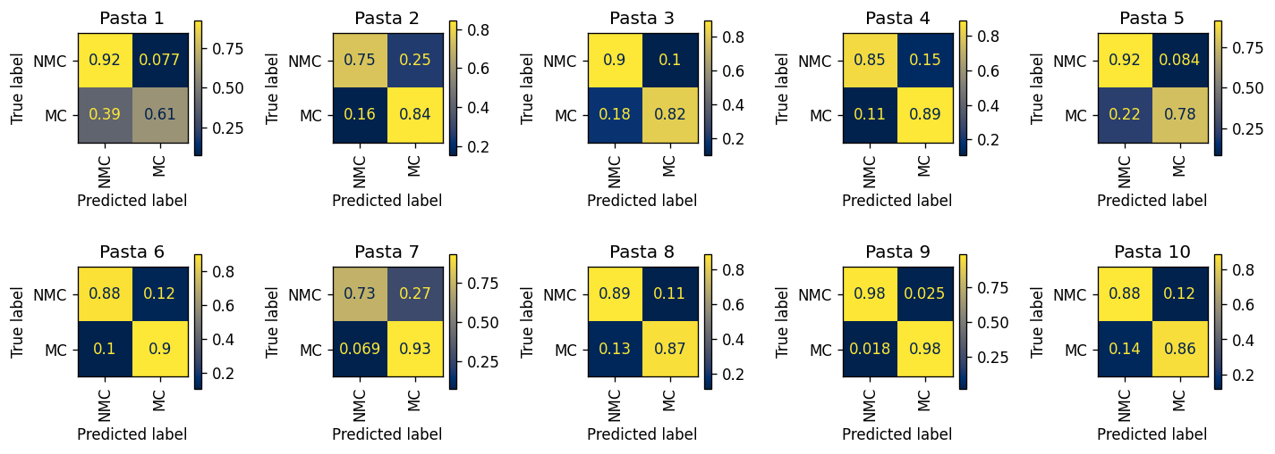
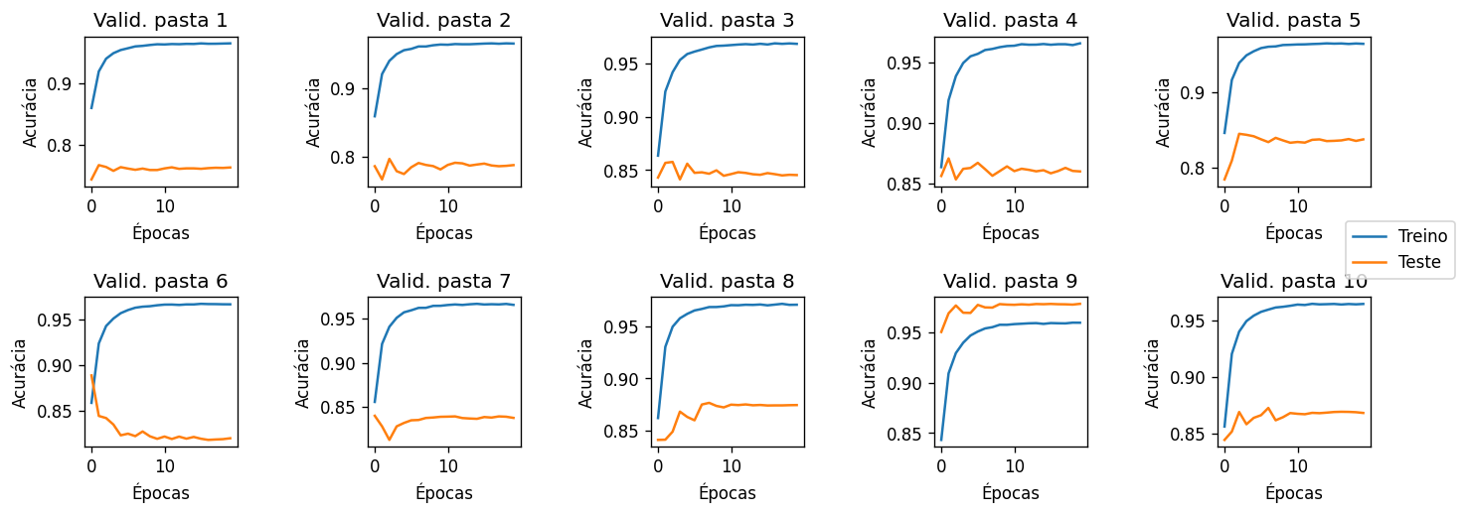
0.76601897876 | 0.79638049389 | 0.85766819891 | 0.8706580981 | 0.84472366075 | 0.88879992883 | 0.83999294346 | 0.87669568739 | 0.97879109226 | 0.8725388601 | 76,6 | 79,6 | 85,7 | 87,0 | 84,4 | 88,8 | 83,9 | 87,6 | 97,8 | 87,2
0.88765822785 | 0.7783290653 | 0.89030979827 | 0.85514312677 | 0.90509529366 | 0.90149060272 | 0.80209810037 | 0.87919746568 | 0.97537514429 | 0.88154589372 | 88,7 | 77,8 | 89,0 | 85,5 | 90,5 | 90,1 | 80,2 | 87,9 | 97,5 | 88,1
0.60879001628 | 0.84397778549 | 0.81878416432 | 0.89043563708 | 0.77631359466 | 0.89655172414 | 0.93120473996 | 0.86566853816 | 0.9821774506 | 0.86043002641 | 60,8 | 84,3 | 81,8 | 89,0 | 77,6 | 89,6 | 93,1 | 86,5 | 98,2 | 86,0
0.92304913295 | 0.74610449129 | 0.89726720648 | 0.85113948602 | 0.91562932227 | 0.87924528302 | 0.73465120699 | 0.88715723022 | 0.97543657647 | 0.88462262375 | 92,3 | 74,6 | 89,7 | 85,1 | 91,5 | 87,9 | 73,4 | 88,7 | 97,5 | 88,4
0.72224010299 | 0.80982514571 | 0.85305030632 | 0.87243260591 | 0.83577264973 | 0.89901438035 | 0.86184310739 | 0.87238055323 | 0.97876447876 | 0.870859979 | 72,2 | 80,9 | 85,3 | 87,2 | 83,5 | 89,9 | 86,1 | 87,2 | 97,8 | 87,0
0.53183914923 | 0.59008227678 | 0.7160513708 | 0.7415751231 | 0.69194291693 | 0.77579700716 | 0.66585594696 | 0.75282576838 | 0.95761402707 | 0.74505265016 | 0,53 | 0,59 | 0,71 | 0,74 | 0,69 | 0,77 | 0,66 | 0,75 | 0,95 | 0,74

Exp #03
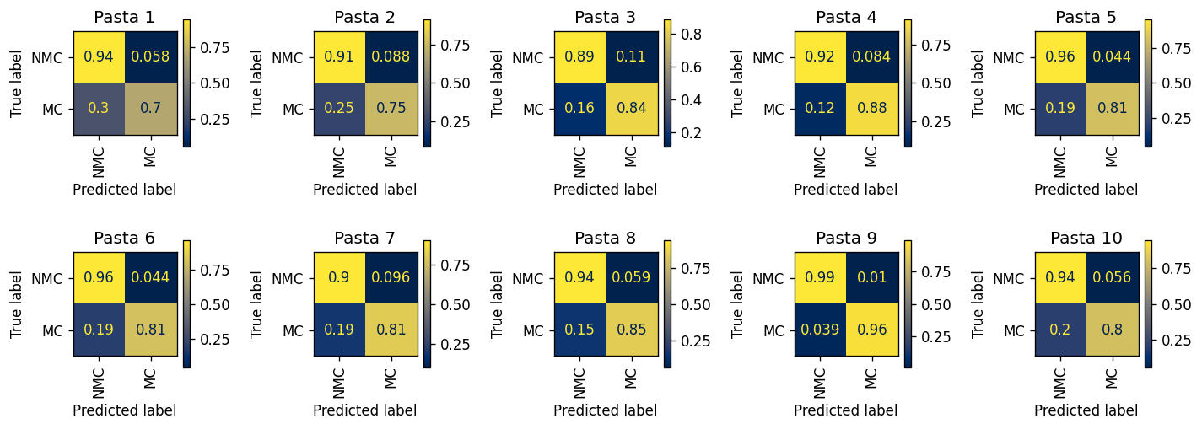
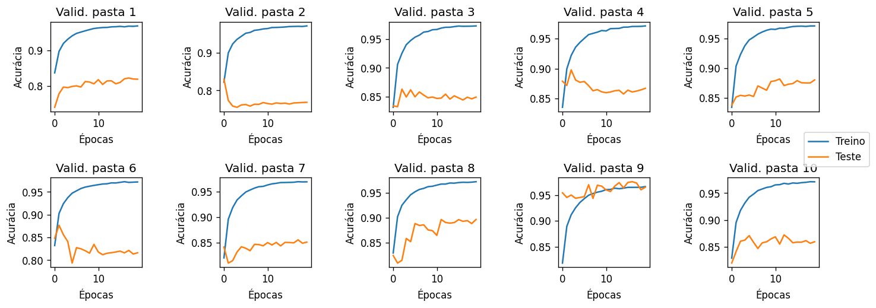
0.82268701715 | 0.8300446761 | 0.86289900576 | 0.8978275628 | 0.88192471591 | 0.87674548501 | 0.85564159292 | 0.89654441382 | 0.97588424437 | 0.87241989385 | 82,2 | 83,0 | 86,2 | 89,7 | 88,1 | 87,6 | 85,5 | 89,6 | 97,5 | 87,2
0.91876606684 | 0.89429081178 | 0.87762762763 | 0.90687522736 | 0.9467230444 | 0.95579205894 | 0.90161353798 | 0.92740740741 | 0.98886509636 | 0.93064133017 | 91,8 | 89,4 | 87,7 | 90,6 | 94,6 | 95,5 | 90,1 | 92,7 | 98,8 | 93,0
0.6953307393 | 0.74785527788 | 0.8355968549 | 0.87812610074 | 0.80597552196 | 0.80823814469 | 0.81126062323 | 0.8463271744 | 0.96088223055 | 0.79569455727 | 69,5 | 74,7 | 83,5 | 87,8 | 80,5 | 80,8 | 81,1 | 84,6 | 96,0 | 79,5
0.9422725612 | 0.91192865106 | 0.88892674617 | 0.9161480511 | 0.95585143658 | 0.95648670427 | 0.90384615385 | 0.94115292234 | 0.98989506413 | 0.94438095238 | 94,2 | 91,1 | 88,8 | 91,6 | 95,5 | 95,6 | 90,3 | 94,1 | 98,9 | 94,4
0.79158361019 | 0.81454397725 | 0.85609666789 | 0.89226914817 | 0.87069803617 | 0.87584396099 | 0.85405405405 | 0.88501413761 | 0.97467285775 | 0.85789358441 | 79,1 | 81,4 | 85,6 | 89,2 | 87,0 | 87,5 | 85,4 | 88,5 | 97,4 | 85,7
0.6376033005 | 0.65978392894 | 0.72452360106 | 0.79427415184 | 0.76182695854 | 0.76472484896 | 0.71510677708 | 0.78748009674 | 0.95077729467 | 0.74007550965 | 0,63 | 0,65 | 0,72 | 0,79 | 0,76 | 0,76 | 0,71 | 0,78 | 0,95 | 0,74

Exp #04
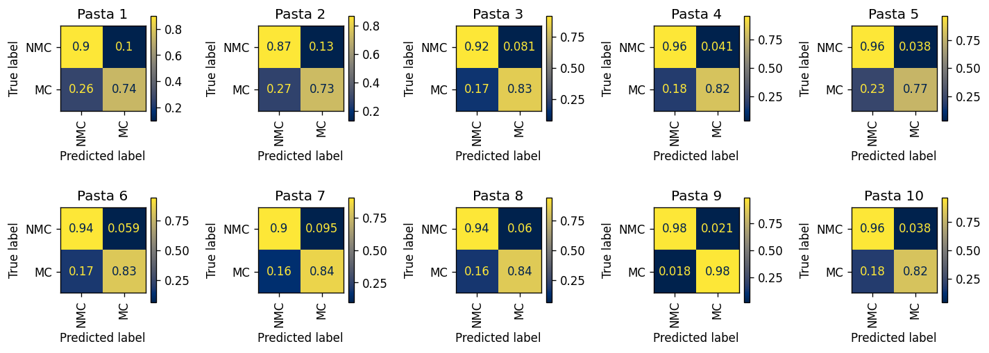
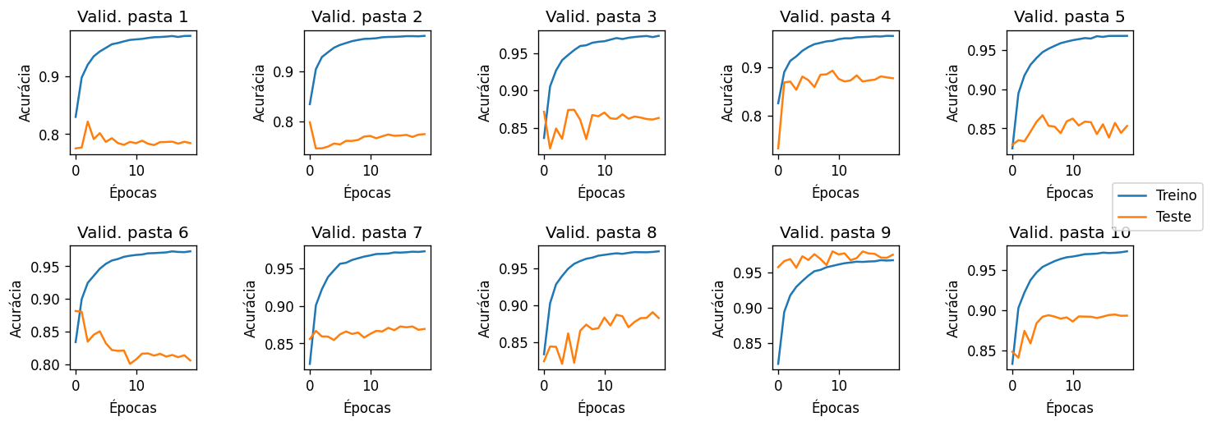
0.82 | 0.80 | 0.87 | 0.89 | 0.87 | 0.88 | 0.87 | 0.89 | 0.98 | 0.89 | 82,1 | 79,8 | 87,4 | 89,3 | 86,6 | 88,1 | 87,2 | 89,0 | 98,0 | 89,4
0.87 | 0.84 | 0.91 | 0.95 | 0.95 | 0.94 | 0.91 | 0.92 | 0.98 | 0.95 | 87,3 | 84,4 | 90,6 | 94,9 | 95,1 | 94,2 | 90,5 | 92,4 | 97,8 | 95,2
0.74 | 0.73 | 0.83 | 0.82 | 0.77 | 0.83 | 0.84 | 0.84 | 0.98 | 0.82 | 73,9 | 72,9 | 82,7 | 82,2 | 76,8 | 83,0 | 84,3 | 83,5 | 98,1 | 82,3
0.90 | 0.87 | 0.92 | 0.96 | 0.96 | 0.94 | 0.90 | 0.94 | 0.98 | 0.96 | 89,9 | 86,6 | 91,8 | 95,9 | 96,2 | 94,0 | 90,4 | 93,9 | 97,9 | 96,1
0.80 | 0.78 | 0.87 | 0.88 | 0.85 | 0.88 | 0.87 | 0.88 | 0.98 | 0.88 | 80,0 | 78,3 | 86,5 | 88,1 | 85,0 | 88,2 | 87,3 | 87,7 | 97,9 | 88,3
0.64 | 0.60 | 0.75 | 0.78 | 0.73 | 0.77 | 0.75 | 0.78 | 0.96 | 0.79 | 0,63 | 0,59 | 0,74 | 0,78 | 0,73 | 0,77 | 0,74 | 0,77 | 0,96 | 0,78

